상품제안서
PGA 친환경그린 2단자동+3단수동경량스키니+200g코마사타올 4P세트(대) | 상품코드: F24855

 |  |  |  |  |  |  | 02-412-0044 | www.easy1.co.kr
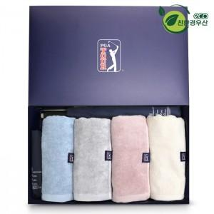

【상세/제작정보】 | ※실크인쇄는 우산 손잡이 인쇄 기준입니다. / 원단인쇄 희망시 옵션 확인바랍니다. ※타올 실크인쇄 or 자수인쇄는 별도 문의 바랍니다.

【인쇄/포장옵션】 | 실크, 원단인쇄 / 쇼핑백

【공급단가】 | 수량 | 100~ | 300~ | 500~ | 1,000~ | 3,000~
*VAT별도 | 단가 | 44,800원 | 43,750원 | 43,050원 | 42,000원 | 40,250원

【상품 URL】 | https://dev.easy1.co.kr:443/src/goods_detail.php?gdno=24855

